지속 피해 & 흐릿한 위상
지속 피해 & 흐릿한 야수 위상 데미지 계산기

지속 피해 | 안다리엘 독발 | 의지력 | 무기 공격력 | 피의 문양 % | 흐릿한 야수 위상
스킬 레벨 | 5 | 921 | 3688 | 103.6 | 150
스킬 계수 | 15513

적용 구분 | 피해 합연산 |  | 위상 / 패시브 / 피해 곱연산
공통 적용 | 모든 피해 | 90.0 | 지킴이 |  | 10.0
 | 독 피해 |  | 원소 위상
 | 건강 상태시 피해
 | [늑대/곰] 상태시 피해
 | 보강 상태시 피해

 | 근거리 피해 |  | 고조된 악의 |  |  |  | 취약/극대화/지킴이/피의 문양 등과 같이 곱연산을 해주는 경우 기본 스탯창 수치가 틀어집니다.
 | 군중 제어 적 피해 |  | 선조의 인도 |  |  |  | - 취피 1.2배 / 극피 1.5배로 표시되지만 실제 적용은 순수 수치만 적용됩니다.
 | 중독 적 피해 |  | 송곳니와 발톱
 | 건강 상태의 적 피해 |  |  |  |  |  | 수치 입력은 해당 옵션 수치에 마우스를 가져갔을때 나오는 수치를 입력하세요.

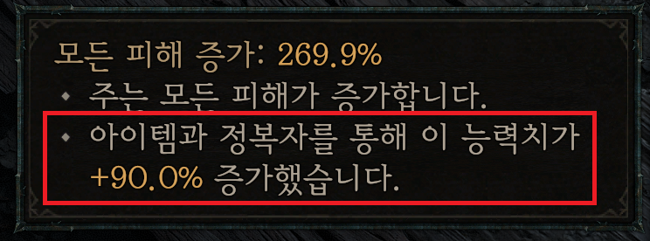

 | 취약 피해 |  | 취약 피해 적용 설정 |  | 취약+약육 강식
지속 피해 | 지속 피해 | 16.0 | 흐르는 혈관 |  | 60.0
 |  |  |  |  |  | 맹독 덩굴 특성
동료 기술 | 동료 기술 피해 1 |  | 쑥대밭 |  |  | 미적용
 | 동료 기술 피해 2 |  | 야생의 부름
흐릿한 야수 위상 | 핵심 기술 피해 |  | 반격 |  | 40.0
 | 늑대 인간 기술 피해
 | 변신 기술 피해

 |  |  |  |  |  |  | 약육 강식의 경우 수정 패치가 된 줄 알고 있었으나, 여전히 합연산 16으로 적용됩니다.

 | 중독 적 피해 |  |  |  |  |  | 기본 극대화 피해의 증뎀 곱연산은 1.5배 이나, 흐릿한 위상의 경우 1.92배 정도로 적용됩니다.
 | 군중 제어 적 피해
 |  |  |  |  |  |  | 난이도 설정의 경우 훈련장 허수아비의 난이도별 피감을 적용합니다.

 |  |  |  |  |  |  | 지속 피해의 지속 시간 증가 옵션(맹독 덩굴 특성, 추적자 문양)의 경우 지속 시간만 늘려주는것이라 도트 데미지는 일정합니다.
 |  |  |  |  |  |  | - 흐릿한 위상의 기본 데미지에 변화를 주지 않음.

 | 극대화 피해 |  |  |  |  |  | 피의 문양은 스탯창에서 모든 피해 증가로 표시되지만, 실 데미지에서 곱연산으로 적용됩니다.
 | 극대화 피해 |  | 독살 |  | 60.0
 | 늑대 기술 극대화 피해 |  |  |  |  |  | 정확하지 않은 부분이 있을수 있으니 참조바랍니다.
 | 기타 극대화 피해 1
 | 기타 극대화 피해 2
 | 기타 극대화 피해 3
 | 기타 극대화 피해 4 |  | 극대화 피해 적용 설정 |  | 적용

총 지속 데미지 |  |  | 399,806.1 |  | 난이도 설정(베타)
틱당 데미지 |  |  | 39,980.6 |  | 미적용
흐릿한 야수 위상 데미지 |  |  | 2,743,065.9

 |  |  |  | 인벤 7895123

